关系图
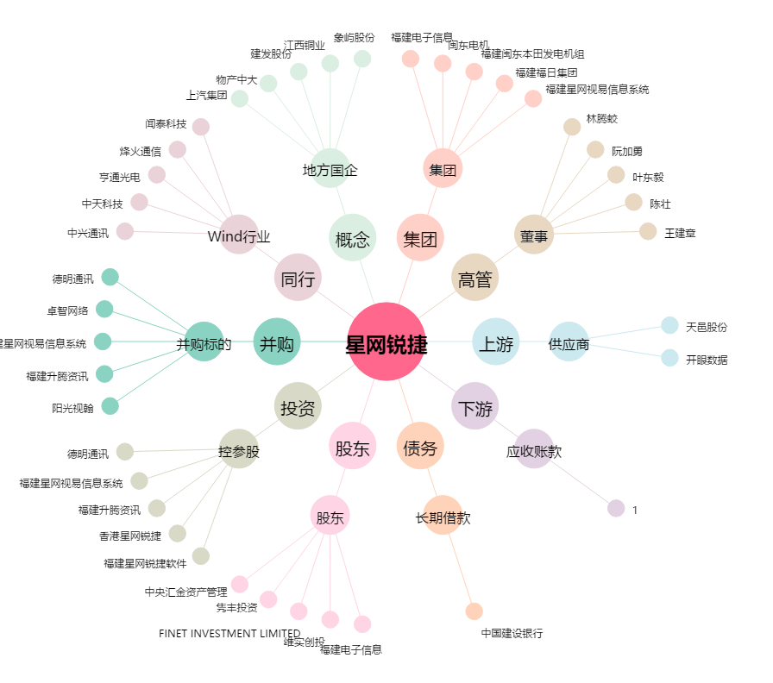
星网锐捷[002396.SZ] - 关系概览图

